المؤشرات الكلية

سوق العراق للاوراق المالية
جلسة الاحد 2026/7/19 |  |  |  | تقرير أسعار الأسهم المتداولة لسوق العراق للأوراق المالية
الجلسة (124)
الاسهم المتداولة المدرجة و OTC |  |  | 853,088,816 |  |  | قيمة الأسهم المتداولة المدرجة و OTC |  | 822,242,740 |  |  | صفقات الشركات المدرجة وOTC | 1199
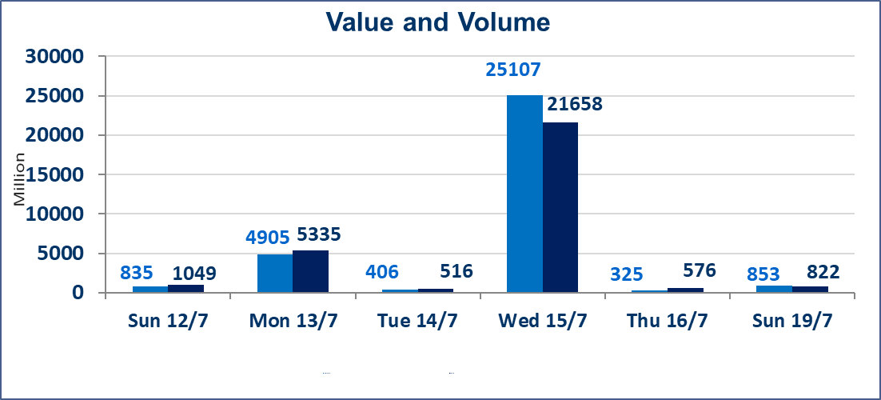
المؤشر60 ISX اليوم | 1037.20 |  | نقطة |  |  | المؤشر15 ISX اليوم | 1273.14 | نقطة
المؤشر 60 ISX السابق | 1023.35 |  | نقطة |  |  | المؤشر 15 ISX السابق | 1270.88 | نقطة
نسبة التغير | 1.35 |  | % |  |  | نسبة التغير | 0.18 | %
عدد النقاط | 13.85 |  | نقطة |  |  | عدد النقاط | 2.26 | نقطة

الشركات المدرجة | 103 | OTC | 17 | 120 |  | الشركات غير المتداولة المدرجة | 34 | OTC | 16 | 50
الشركات المتداولة | 52 | OTC | 1 | 53 |  | الشركات المرتفعة |  |  | 22
شركات الهيئة العامة |  |  |  | 5 |  | الشركات المنخفضة |  |  | 13
الموقوفة بقرار من هيأة الأوراق المالية |  |  |  | 12
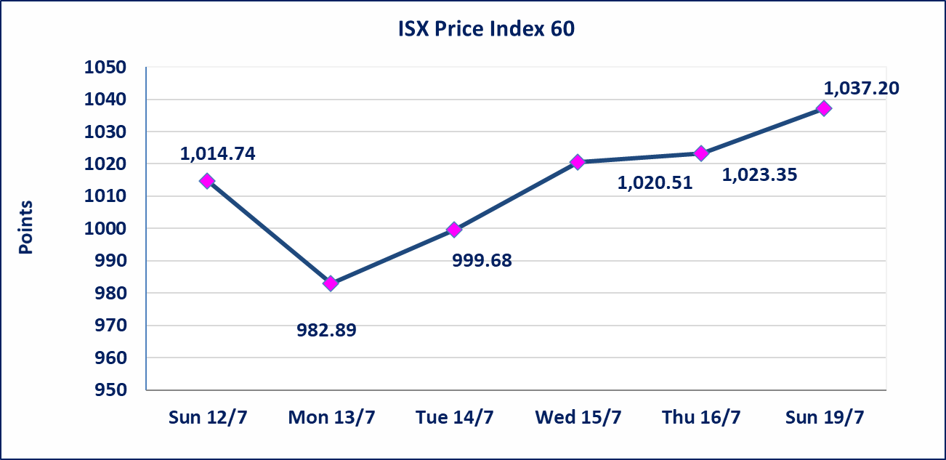
 |  |  |  |  |  | 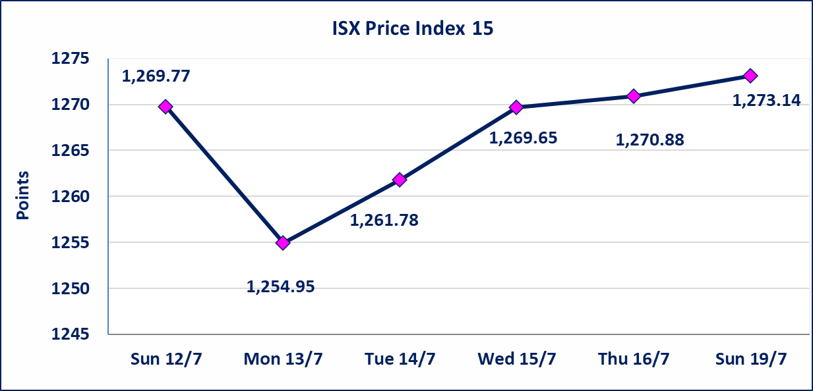

سندات انجاز - الاصدارية الثانية فئة(1000000) | ايقاف التداول على سندات انجاز الاصدارية الثانية فئة (1,000,000) دينار إعتباراً من جلسة الاحد 2025/7/19 لقرب استحقاق الفائدة النصف السنوية . وسيتم اعادة التداول اعتبارا من جلسة الخميس 2026/7/23
اسيا للتامين(NSIA) | تم البدء بعمليات ايداع شهادات اسهم المساهمين لشركة اسيا للتامين إعتباراً من جلسة الاربعاء 2026/7/8 وسيتم اطلاق التداول إعتباراً من جلسة الاربعاء 2026/7/29 بعد ايداع 5% من رأس المال او بعد مرور (21) يوم من تاريخ بدء الايداع في منصة الشركات غير المدرجة ISX-OTC.
الشرق للتامين(NSHQ) | تم البدء بعمليات ايداع شهادات اسهم المساهمين لشركة الشرق للتامين إعتباراً من جلسة الثلاثاء 2026/7/7 وسيتم اطلاق التداول إعتباراً من جلسة الثلاثاء 2026/7/28 بعد ايداع 5% من رأس المال او بعد مرور (21) يوم من تاريخ بدء الايداع في منصة الشركات غير المدرجة ISX-OTC.
بوابة اسيا للتامين(NBAT) | تم البدء بعمليات ايداع شهادات اسهم المساهمين لشركة بوابة اسيا للتامين إعتباراً من جلسة الثلاثاء 2026/7/7 وسيتم اطلاق التداول إعتباراً من جلسة الثلاثاء 2026/7/28 بعد ايداع 5% من رأس المال او بعد مرور (21) يوم من تاريخ بدء الايداع في منصة الشركات غير المدرجة ISX-OTC.
الباتك للتامين(NGAT) | تم البدء بعمليات ايداع شهادات اسهم المساهمين لشركة الباتك للتامين إعتباراً من جلسة الثلاثاء 2026/7/7 وسيتم اطلاق التداول إعتباراً من جلسة الثلاثاء 2026/7/28 بعد ايداع 5% من رأس المال او بعد مرور (21) يوم من تاريخ بدء الايداع في منصة الشركات غير المدرجة ISX-OTC.
اليم الازرق للتجارة العامة(SYAM) | تم البدء بعمليات ايداع شهادات اسهم المساهمين لشركة اليم الازرق للتجارة العامة إعتباراً من جلسة الاربعاء 2026/6/3
الوطنية للصناعات الغذائية (INFF) | تم البدء بعمليات ايداع شهادات اسهم المساهمين لشركة الوطنية للصناعات الغذائية إعتباراً من جلسة الاحد 2026/5/24 وسيتم اطلاق التداول لحين اكمال انتهاء الاجراءات في مركز الايداع في منصة الشركات غير المدرجة ISX-OTC.
الحد الأعلى والادنى للتغير في السعر | نسبة التغير الحدود الدنيا للحركة السعرية للاسهم من (5% الى 10%) والحدود العليا من(10% الى 25%)في كافة المنصات ماعدا منصة OTC.
Web site : www.isx-iq.net E-mail : info-isx@isx-iq.net |  |  |  |  | 07834000034 - 07711211522 : ص . ب :3607 العلوية الهاتف |  |  |  |  |  | بغداد /الكرادة/ قرب المسرح الوطني /مجاور مصرف الخليج التجاري

نسبة التغير
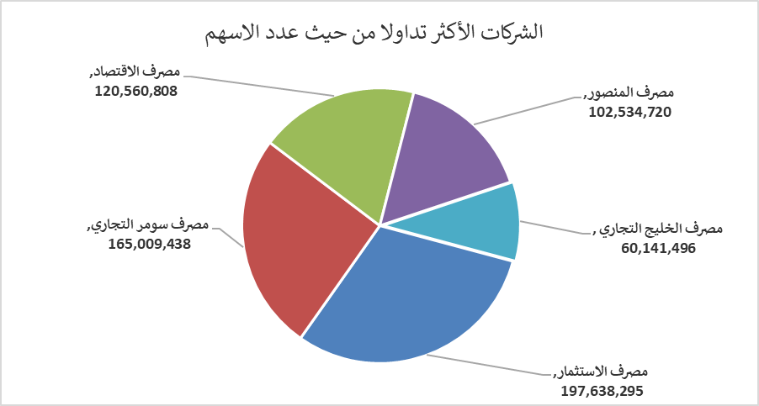
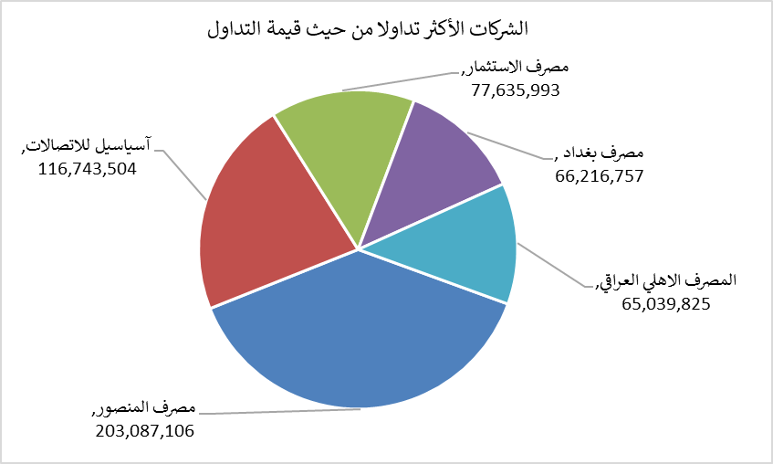
الشركات الأكثر ارتفاعاً وانخفاضاً

نسبة التغير لاسعار الاغلاق الاكثر ارتفاعاً |  |  |  | نسبة التغير لاسعار الاغلاق الاكثر انخفاضاً
اسم الشركة | اغلاق | التغير(%) | الاسهم المتداولة | اسم الشركة | اغلاق | التغير (%) | الاسهم المتداولة
مصرف الشرق الأوسط | 0.100 | 25.00 | 48,260,000 | مصرف القابض الاسلامي | 0.080 | -11.11 | 10,000,000
مصرف الموصل للاستثمار | 0.160 | 23.08 | 26,385,800 | الأمين للتأمين | 0.800 | -9.09 | 2,187,397
المصرف المتحد للاستثمار | 0.060 | 20.00 | 466,447 | مصرف عبر العراق للاستثمار | 0.280 | -6.67 | 1,500,000
مصرف كوردستان الدولي الاسلامي | 1.500 | 15.38 | 506,367 | المنصور للصناعات الدوائية | 2.180 | -6.03 | 11,147,426
مصرف الاستثمار | 0.390 | 14.71 | 197,638,295 | الكندي لانتاج اللقاحات البيطرية | 2.600 | -5.45 | 1,019,404

الشركات الاكثر نشاطا حسب الاسهم المتداولة (حجم التداول) |  |  |  | الشركات الاكثر نشاطا حسب القيمة المتداولة
اسم الشركة | اغلاق | التغير(%) | الاسهم المتداولة | اسم الشركة | اغلاق | التغير (%) | القيمة المتداولة
مصرف الاستثمار | 0.390 | 14.71 | 197,638,295 | مصرف المنصور | 1.980 | 0.51 | 203,087,106
مصرف سومر التجاري | 0.240 | 4.35 | 165,009,438 | آسياسيل للاتصالات | 16.000 | 0.00 | 116,743,504
مصرف الاقتصاد | 0.240 | 4.35 | 120,560,808 | مصرف الاستثمار | 0.390 | 14.71 | 77,635,993
مصرف المنصور | 1.980 | 0.51 | 102,534,720 | مصرف بغداد | 3.130 | 0.32 | 66,216,757
مصرف الخليج التجاري | 0.350 | 6.06 | 60,141,496 | المصرف الاهلي العراقي | 4.040 | -0.25 | 65,039,825

